モデル設計
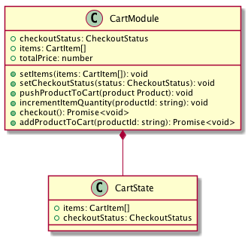

プロパティはゲッター

モジュール
ステートを編集するメソッドは
ミューテーション

戻り値がPromise（非同期）な
メソッドはアクション

データの塊はステート

中間層
画面
ストア（Vuex）

商品モジュール

ショッピング画面

カートモジュール

画面
ロジック
ストア（Vuex）

商品モジュール

ショッピング画面
ショップロジック

カートモジュール

API

ショップAPI

画面
ロジック

ストア
ショッピング画面
ショップロジック

商品モジュール

カートモジュール

ロジック
ショップロジック
カートモジュール

ショッピング画面

商品管理ロジック
商品モジュール

商品管理画面

ユーザー管理ロジック
ユーザーモジュール

